Ước lượng thời gian
ƯỚC LƯỢNG THỜI GIAN

TIÊU ĐỀ DỰ ÁN |  | Xây dựng Website Thiết kế nội thất |  |  |  |  |  |  | TÊN CÔNG TY | CÔNG TY CỔ PHẦN CÔNG NGHỆ SAMSAN
NGƯỜI QUẢN LÝ DỰ ÁN |  | Hạ Quang Dũng |  |  |  |  |  |  | NGÀY | 2023-09-08

Mã WBS | TIÊU ĐỀ CÔNG VIỆC | Kết quả | Phụ thuộc | MO | ML | MP | ET | % | ET cuối cùng | TE | TL | - Pert – AON Thời gian hoàn thành sớm nhất | - Pert – AON Thời gian hoàn thành trễ nhất
2023-01-01 | Gặp gỡ, trao đổi với khách hàng | URD | -- | 2 | 3 | 3.5 | 2.92 | 8% | 3.15 | 2.92 | 2.92
2023-02-01 | Xác định yêu cầu khách hàng |  | 2023-01-01 | 2 | 3 | 3.5 | 2.92 | 8% | 3.15 | 5.84 | 5.84
2023-03-01 | Viết tài liệu báo cáo |  | 2023-02-01 | 1.5 | 2 | 2 | 1.92 | 8% | 2.07 | 7.76 | 7.76
 | Tổng thời gian |  |  | 6 | 8 | 9 | 7.83 | 8% | 8.46

Mã WBS | TIÊU ĐỀ CÔNG VIỆC | Kết quả | Phụ thuộc | MO | ML | MP | ET | % | ET cuối cùng | TE | TL | - Pert – AON Thời gian hoàn thành sớm nhất | - Pert – AON Thời gian hoàn thành trễ nhất
2018-01-02 | Đặc tả yêu cầu | Giao diện, CSDL, tài liệu đặc tả | -- | 2 | 3 | 3.5 | 2.92 | 8% | 3.15 | 2.92 | 3.01
2018-02-02 | Xây dựng CSDL |  | 2023-01-02 | 3.5 | 5 | 5.5 | 4.83 | 8% | 5.22 | 7.75 | 7.84
2018-03-02 | Thiết kế giao diện |  | 2023-02-02 | 5 | 6 | 6 | 5.83 | 8% | 6.3 | 13.58 | 13.67
2018-04-02 | Lập báo cáo |  | 2023-03-02 | 2 | 3 | 3 | 2.83 | 8% | 3.06 | 16.41 | 16.5
 | Tổng thời gian |  |  | 13 | 15 | 16 | 14.83 | 8% | 16.02

Mã WBS | Chi tiết công việc | Kết quả | Phụ thuộc | MO | ML | MP | ET | % | ET cuối cùng | TE | TL | - Pert – AON Thời gian hoàn thành sớm nhất | - Pert – AON Thời gian hoàn thành trễ nhất
2023-01-03 | Lập trình CSDL | Phần mềm | -- | 4 | 5 | 5.5 | 4.92 | 8% | 5.31 | 4.92 | 9.83 | 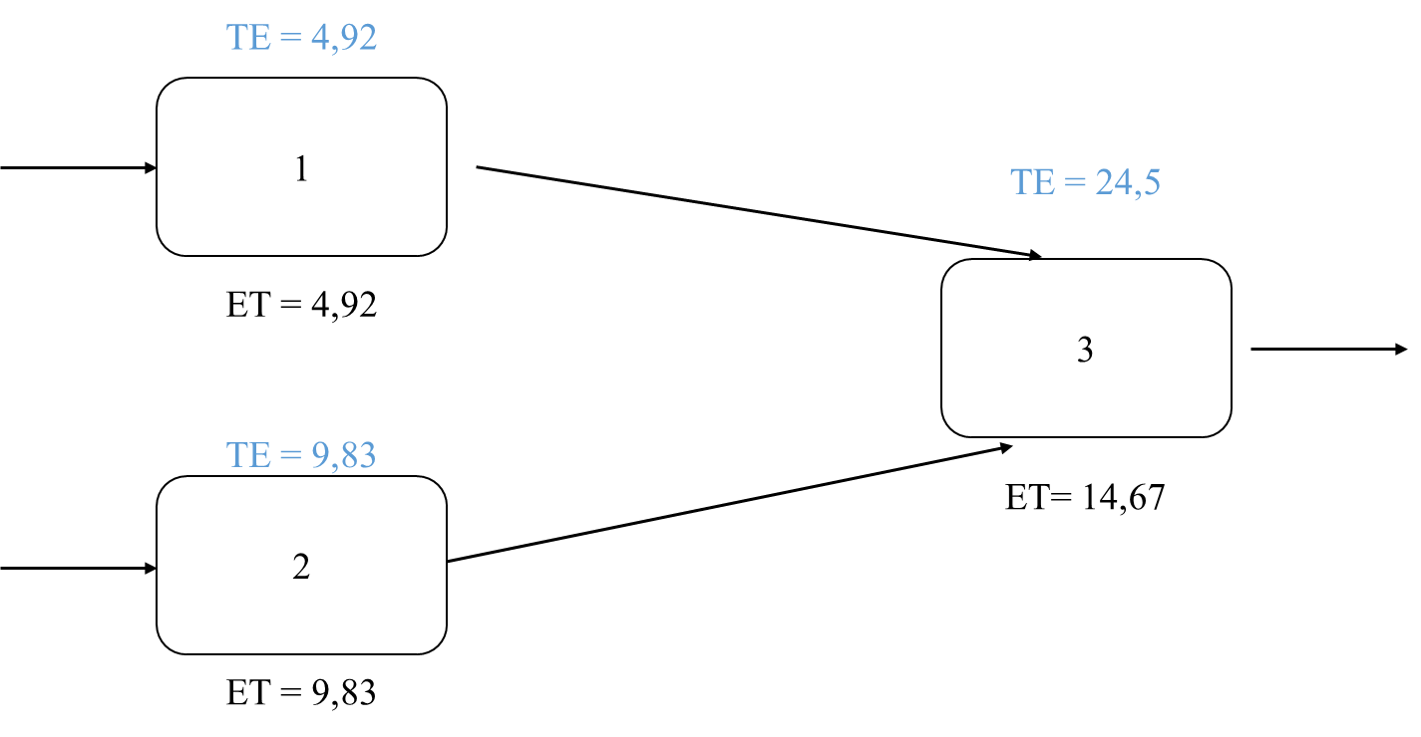 | 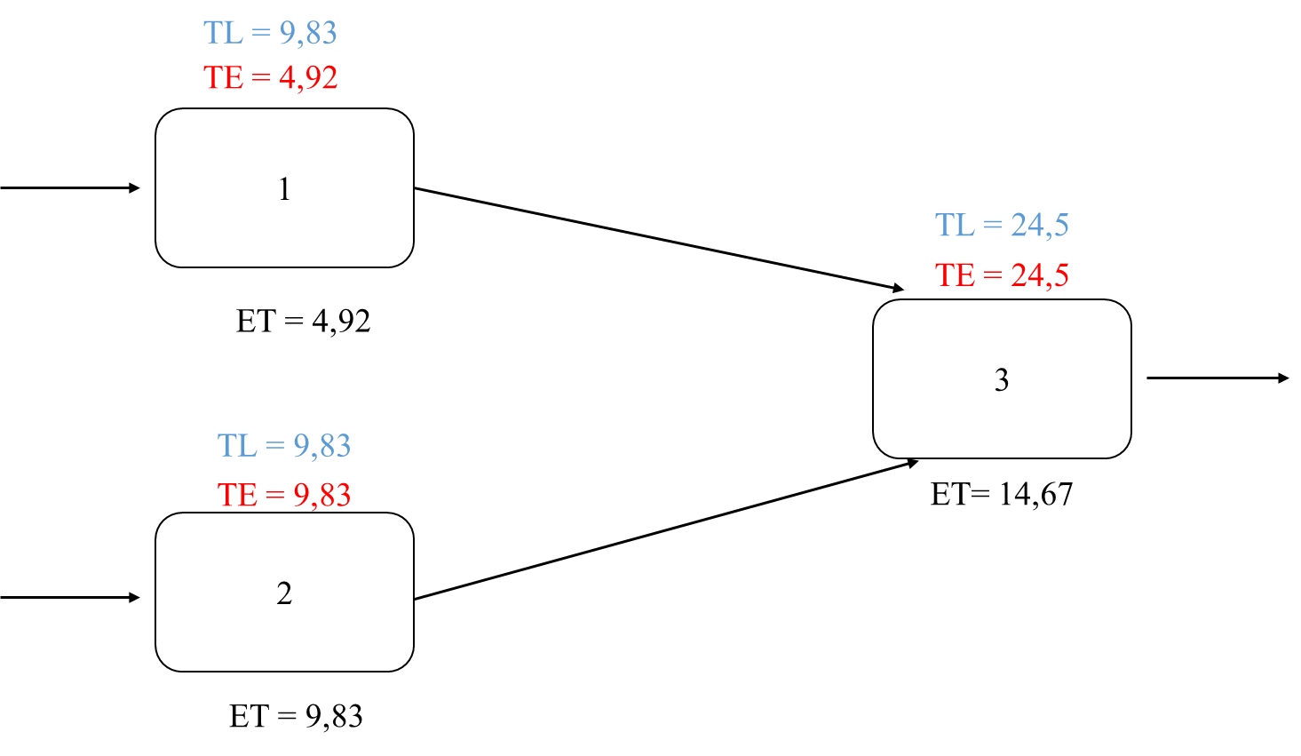
2023-02-03 | Lập trình giao diện |  | -- | 8 | 10 | 11 | 9.83 | 8% | 10.62 | 9.83 | 9.83
2023-02-03 | Lập trình chức năng |  | 3.1, 3.2 | 12 | 15 | 16 | 14.67 | 8% | 15.84 | 24.5 | 24.5
 | Tổng thời gian |  |  | 17 | 20 | 21 | 19.67 | 8% | 21.24

Mã WBS | Chi tiết công việc | Kết quả | Phụ thuộc | MO | ML | MP | ET | % | ET cuối cùng | TE | TL | - Pert – AON Thời gian hoàn thành sớm nhất | - Pert – AON Thời gian hoàn thành trễ nhất
2023-01-04 | Xây dựng tài liệu kiểm thử | Hồ sơ kiểm thử | -- | 4 | 5 | 5 | 4.83 | 8% | 5.22 | 4.83 | 4.83
2023-02-04 | Test module |  | 2023-01-04 | 2.5 | 3 | 3.5 | 3 | 8% | 3.24 | 7.83 | 7.83
2023-03-04 | Sửa lỗi phát sinh |  | 2023-02-04 | 3.5 | 4 | 4.5 | 4 | 8% | 4.32 | 11.83 | 11.83
2023-04-04 | Báo cáo kiểm thử |  | 2023-03-04 | 1.5 | 2 | 2.5 | 2 | 8% | 2.16 | 13.83 | 13.83
 | Tổng thời gian |  |  | 11.5 | 14 | 14.5 | 13.67 | 8% | 14.76

Mã WBS | Chi tiết công việc | Kết quả | Phụ thuộc | MO | ML | MP | ET | % | ET cuối cùng | TE | TL | - Pert – AON Thời gian hoàn thành sớm nhất | - Pert – AON Thời gian hoàn thành trễ nhất
2023-01-05 | Cài đặt sản phẩm | $$$ | -- | 1.5 | 2 | 2.5 | 2 | 8% | 2.16 | 2 | 2
2023-02-05 | Hướng dẫn sử dụng |  | 2023-01-05 | 0.5 | 1 | 1 | 0.92 | 8% | 0.99 | 2.92 | 2.92
2023-03-05 | Bàn giao sản phẩm |  | 2023-02-05 | 0.5 | 1 | 1 | 0.92 | 8% | 0.99 | 3.84 | 3.84
2023-04-05 | Báo cáo |  | 2023-03-05 | 1.5 | 2 | 2 | 1.92 | 8% | 2.07 | 5.76 | 5.76
 | Tổng thời gian |  |  | 4.5 | 6 | 6.5 | 5.83 | 8% | 6.3

Giai đoạn | Công việc | Kết quả | Phụ thuộc | MO | ML | MP | ET | % | ET cuối cùng | TE | TL | - Pert – AON Thời gian hoàn thành sớm nhất | - Pert – AON Thời gian hoàn thành trễ nhất | Pert – Action On Are (AON) | Pert – Action On Mode (AON)
1 | Khảo sát và phân tích yêu cầu | URD | -- | 6 | 8 | 9 | 7.83 | 8% | 8.46 | 2.77 | 2.77
2 | Phân tích và thiết kế hệ thống | Giao diện, CSDL, tài liệu đặc tả | 1 | 13 | 15 | 16 | 14.83 | 8% | 16.02 | 17.6 | 17.6
3 | Thực hiện | Source code | 3 | 17 | 20 | 21 | 19.67 | 8% | 21.24 | 37.27 | 37.27
4 | Kiểm thử | Phần mềm |  | 11.5 | 14 | 14.5 | 13.67 | 8% | 14.76 | 50.94 | 50.94
5 | Triển khai và bàn giao | $ | 4 | 4.5 | 6 | 6 | 5.75 | 8% | 6.21 | 56.69 | 56.69
 | Tổng thời gian |  |  | 49 | 58 | 61 | 57 | 8% | 61.56

